Perfil
 | Ejemplo - Perfil de velocidades para un canal prismatico (rectangular, trapezoidal y triangular)

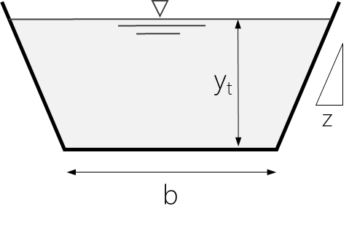
juanrodace | Información Canal |  |  | Información Flujo
 | yt | 2.0 m |  | ρ | 998 kg/m3
 | b | 0.5 m |  | ν | 1.10E-6 m2/s
 | z | 0.25 |  | Q | 1.00 mcs
 | A | 2.0 m2 |  | Vm | 0.500 m/s
$$V_{∗}=\overline{V} \frac{ng^{1/2}}{R^{1/6}}$$
 | Pm | 4.6 m
 | Rh | 0.43 m |  | Características del flujo
$$τ_{∗}=ρV_{∗}^{2}$$
 | ks | 0.36 mm | Si b=0 → 'S. Triangular' | V* | 0.023 m/s
 | n | 0.0130 | Si z=0 → 'S. Rectangular' | τ* | 0.55 Pa
$${R_{e}}_{∗}=\frac{V_{∗}k_{s}}{ν}$$
 | f | 0.01753 |  | Re* | 7.66
 |  |  |  | 'S. hidráulicamente en transición'

Esquema de la Sección Transversal
0.0 | 2.2 | 0.1 | 2.0
0.1 | 2.0 | 1.6 | 2.0
0.6 | 0.0
1.1 | 0.0
1.6 | 2.0
1.6 | 2.2
 | Geometría S. Transversal
 | x (m) | y (m)
 | 0.0 | 2.2
 | 0.1 | 2.0
 | 0.6 | 0.0
 | 1.1 | 0.0
 | 1.6 | 2.0
 | 1.6 | 2.2

Perfil de velocidades
 | Vectores |  | Velocidad media |  | Perfil velocidades
0.591 | 0.000 | 0.500 m/s | 0.2 | 0.591 | 0.2
0.632 | 0.591 | 0.500 m/s | 2.0 | 0.632 | 0.4
0.656 | 0.632 |  |  | 0.656 | 0.6
0.673 | 0.656 |  |  | 0.673 | 0.8
0.686 | 0.673 |  |  | 0.686 | 1.0
0.696 | 0.686 |  |  | 0.696 | 1.2
0.705 | 0.696 |  |  | 0.705 | 1.4
0.713 | 0.705 |  |  | 0.713 | 1.6
0.720 | 0.713 |  |  | 0.720 | 1.8
0.726 | 0.720 |  |  | 0.726 | 2.0
 | 0.726
 | Perfil de velocidades
 | h (m) | v (m/s)
 | 0.2 | 0.591
 | 0.4 | 0.632
 | 0.6 | 0.656
 | 0.8 | 0.673
 | 1.0 | 0.686
 | 1.2 | 0.696
 | 1.4 | 0.705
 | 1.6 | 0.713
 | 1.8 | 0.720
 | 2.0 | 0.726

